상품제안서
카카오 75 라운드 이중방풍 골프우산 | 상품코드: S40481

 |  |  |  |  |  |  | 02-713-8555 | www.synergygift.co.kr
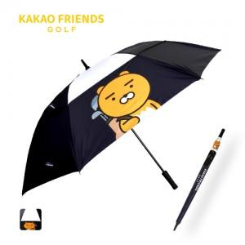

【상세/제작정보】 | <p><span style="font-size: 14pt;">※ 운임비 별도 발생 됩니다.</span></p>

【인쇄/포장옵션】 | 실크, 풀칼라 / 포장불가능

【공급단가】 | 수량 | 30~ | 100~ | 300~ | 500~ | 1,000~
*VAT별도 | 단가 | 28,400원 | 26,500원 | 24,800원 | 24,200원 | 23,800원

【상품 URL】 | https://www.synergygift.co.kr:443/src/goods_detail.php?gdno=40481

